Sheet1
KATEGORIJA ARTIKLA
ŠIFRA |  | BAR KOD |  | R0058-50 | 8606100525829 |  |  | R0059-30 | 8606100525973 |  |  | R0731-112 | 5906868440550 |  |  | R0757-48 | 8606012121058 |  |  | R0757-130 | 8606012121058 |  |  | R0460-112 | 5906868440000
NAZIV ARTIKLA |  |  |  | Deda Mraz 10g |  |  |  | Deda Mraz 20g mix |  |  |  | Deda Mraz 40g Mlečna čokolada |  |  |  | Deda Mraz 40g |  |  |  | Deda Mraz 40g |  |  |  | Deda Mraz 40g C
VRSTA PROIZVODA |  |  |  | Figura |  |  |  | Figura |  |  |  | Figura |  |  |  | Figura |  |  |  | Figura |  |  |  | Figura
BREND I SLIKA ARTIKLA . |  |  |  |     |  |  |  | 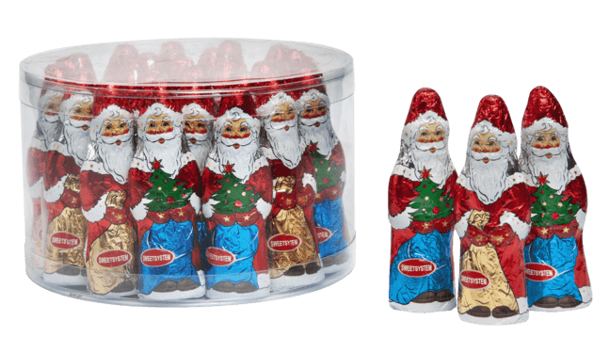 |  |  |  | 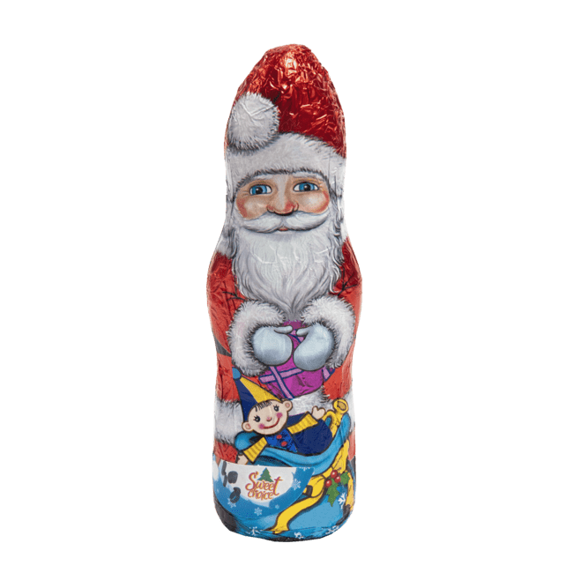 |  |  |  | 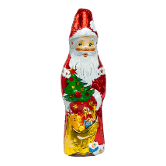
JM | NETO TEŽINA | KGN | ROK TRAJANJA | kom. | 10 gr | 0.010 | 630 | 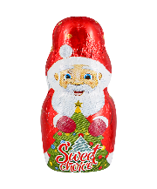 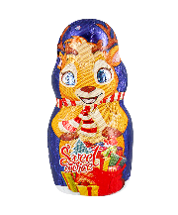 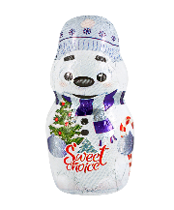 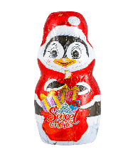 kom. | 20 gr | 0.020 | 630 | kom. | 40 gr | 0.040 | 630 | kom. | 40 gr | 0.040 | 630 | kom. | 40 gr | 0.040 | 630 | kom. | 40 gr | 0.040 | 630
JM/KP | JM/TP | TP/PAL | JM/PAL | 50 | 900 | 25 | 22,500 | 30 | 540 | 25 | 13,500 | / | 112 | 24 | 2,688 | / | 48 | 72 | 3,456 | / | 130 | 56 | 7,280 | / | 112 | 24 | 2,688
VP CENA |  | TP - Kolicina | Total Kolicina |  |  |  | 0 |  |  |  | 0
KATEGORIJA ARTIKLA
ŠIFRA |  | BAR KOD |  | R0200-20 | 5906868445913 |  |  | R0200-60 | 5906868445913 |  |  | R0200-80 | 5906868445913 |  |  | R0130-48 | 4008613005135 |  |  | R0643-20 | 5906868442882 |  |  | R0643-80 | 5906868442882
NAZIV ARTIKLA |  |  |  | Deda Mraz 60g C |  |  |  | Deda Mraz 60g C- bulk |  |  |  | Deda Mraz 60g C |  |  |  | Deda Mraz 60g - mlečna cokolada |  |  |  | NG Princeza 60g |  |  |  | NG Princeza 60g
VRSTA PROIZVODA |  |  |  | Figura |  |  |  | Figura |  |  |  | Figura |  |  |  | Figura |  |  |  | Figura |  |  |  | Figura
BREND I SLIKA ARTIKLA . |  |  |  | 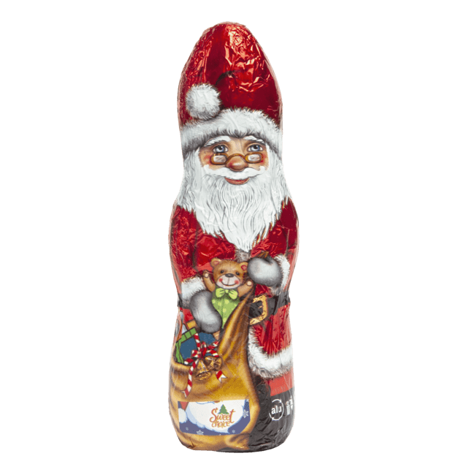 |  |  |  |  |  |  |  |  |  |  |  | 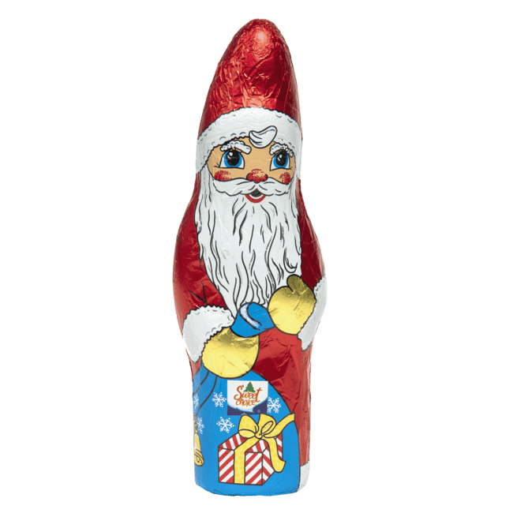 |  |  |  | 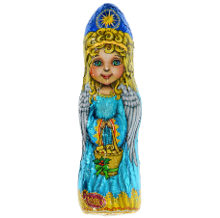
JM | NETO TEŽINA | KGN | ROK TRAJANJA | kom. | 60 gr | 0.060 | 630 | kom. | 60 gr | 0.060 | 630 | kom. | 60 gr | 0.060 | 630 | kom. | 60 gr | 0.060 | 630 | kom. | 60 gr | 0.060 | 630 | kom. | 60 gr | 0.060 | 630
JM/KP | JM/TP | TP/PAL | JM/PAL | / | 20 | 144 | 2,880 | / | 60 | 72 | 4,320 | / | 80 | 24 | 1,920 | / | 48 | 64 | 3,072 | / | 20 | 144 | 2,880 | / | 80 | 24 | 1,920
VP CENA |  | TP - Kolicina | Total Kolicina |  |  |  | 0 |  |  |  |  |  |  |  |  |  |  |  | 0
KATEGORIJA ARTIKLA
ŠIFRA |  | BAR KOD |  | R0124-28 | 8606100525997 |  |  | R0124-56 | 8606100525997 |  |  | R0637-32 | 4008613005449 |  |  | R0637-64 | 4008613005449 |  |  | R0125-18 | 8606012126916 |  |  | R0125-36 | 8606012126916
NAZIV ARTIKLA |  |  |  | Deda Mraz 80g |  |  |  | Deda Mraz 80g |  |  |  | Klett Deda Mraz 100g- mlečna čokolada |  |  |  | Klett Deda Mraz 100g- mlečna čokolada |  |  |  | Deda Mraz 120g |  |  |  | Deda Mraz 120g
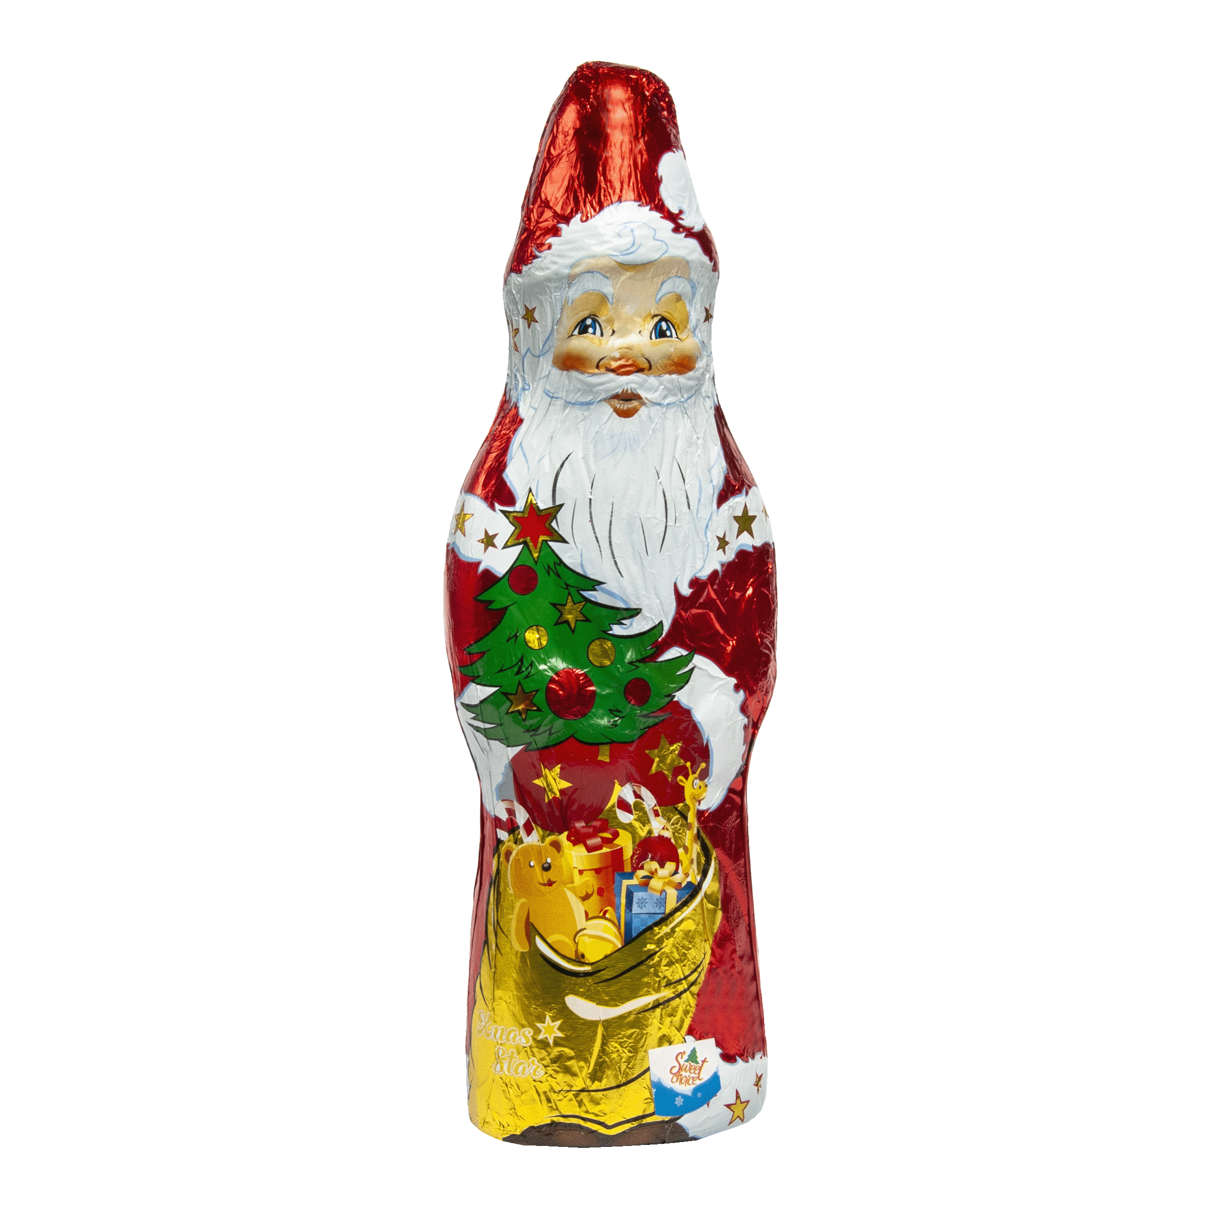
VRSTA PROIZVODA |  |  |  | Figura |  |  |  | Figura |  |  |  | Figura |  |  |  | Figura |  |  |  | Figura |  |  |  | Figura
BREND I SLIKA ARTIKLA . |  |  |  |  |  |  |  | 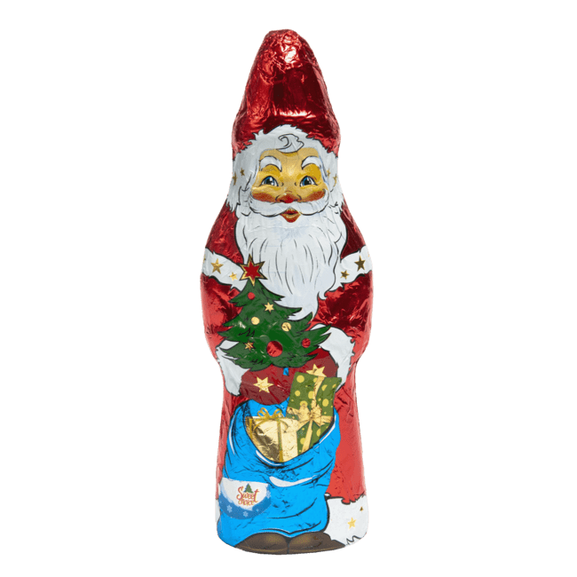 |  |  |  | 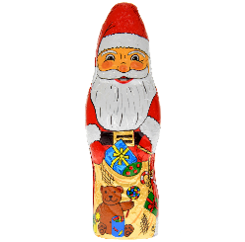 |  |  |  | 
JM | NETO TEŽINA | KGN | ROK TRAJANJA | kom. | 80 gr | 0.080 | 630 | kom. | 80 gr | 0.080 | 630 | kom. | 100 gr | 0.100 | 630 | kom. | 100 gr | 0.100 | 630 | kom. | 120 gr | 0.120 | 630 | kom. | 120 gr | 0.120 | 630
JM/KP | JM/TP | TP/PAL | JM/PAL | / | 28 | 56 | 1,568 | / | 56 | 24 | 1,344 | / | 32 | 64 | 2,048 | / | 64 | 24 | 1,536 | / | 18 | 48 | 864 | / | 36 | 24 | 864
VP CENA |  | TP - Kolicina | Total Kolicina |  |  |  | 0 |  |  |  |  |  |  |  | 160 |  |  |  | 160 |  |  |  | 0 |  |  |  | 0
KATEGORIJA ARTIKLA
ŠIFRA |  | BAR KOD |  | R0131-28 | 4008613006064 |  |  | R0727-30 | 8606100525836 |  |  | R0727-280 | 8606100525836 |  |  | R0328-30 | 8606100525836 |  |  | R0328-280 | 8606100525836 |  |  | R0490-30 | 8606010027307
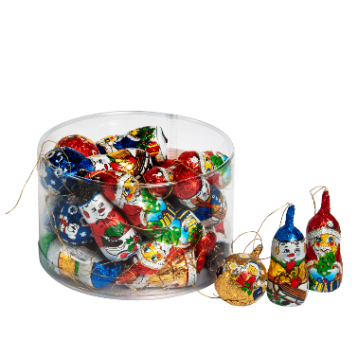
NAZIV ARTIKLA |  |  |  | Deda Mraz 150g - mlečna čok. |  |  |  | Ukrasi mix 15g mlečna čoko. |  |  |  | Ukrasi mix 15g mlečna čoko. |  |  |  | NG Ukrasi mix 15g |  |  |  | NG Ukrasi mix 15g |  |  |  | NG Pingvin 20g
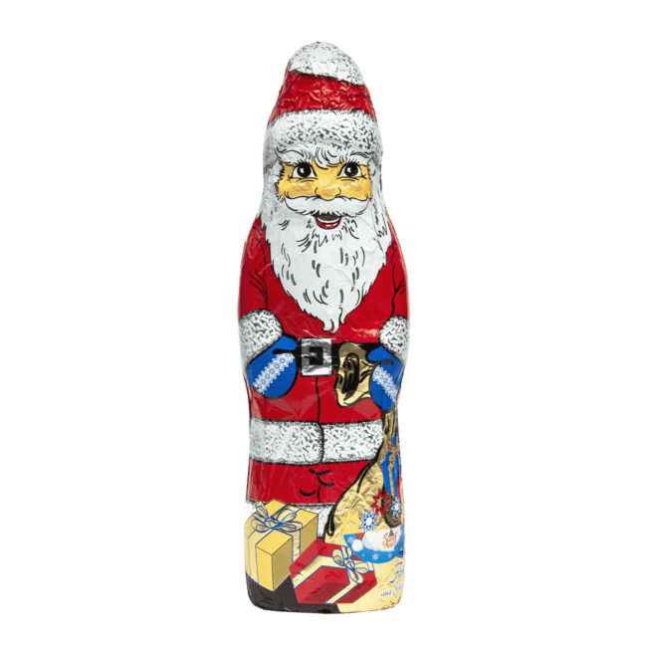
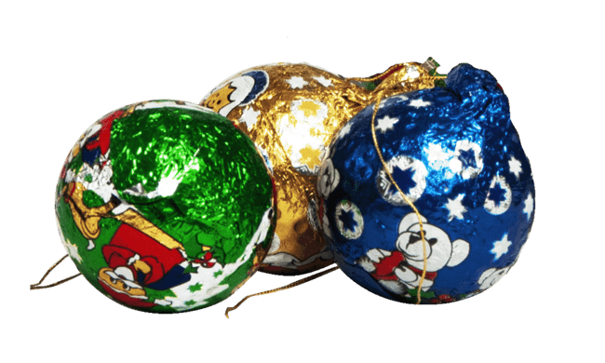
VRSTA PROIZVODA |  |  |  | Figura |  |  |  | Figura |  |  |  | Figura |  |  |  | Figura |  |  |  | Figura |  |  |  | Figura
BREND I SLIKA ARTIKLA . |  |  |  |  |  |  |  | 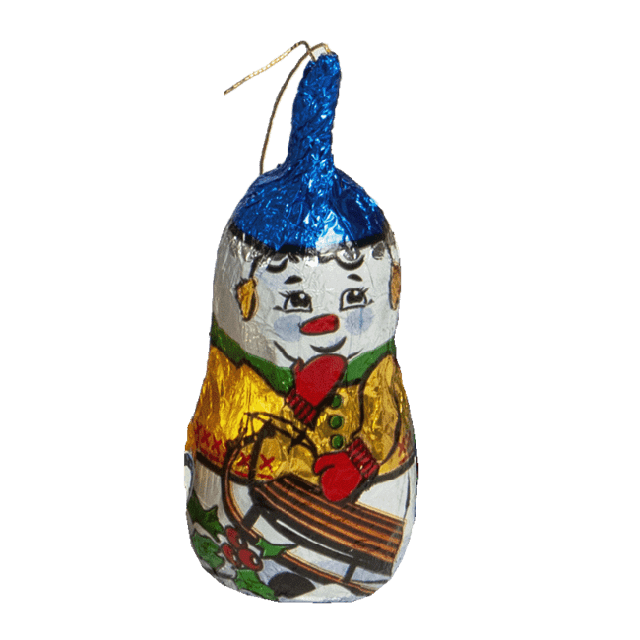 |  |  |  | 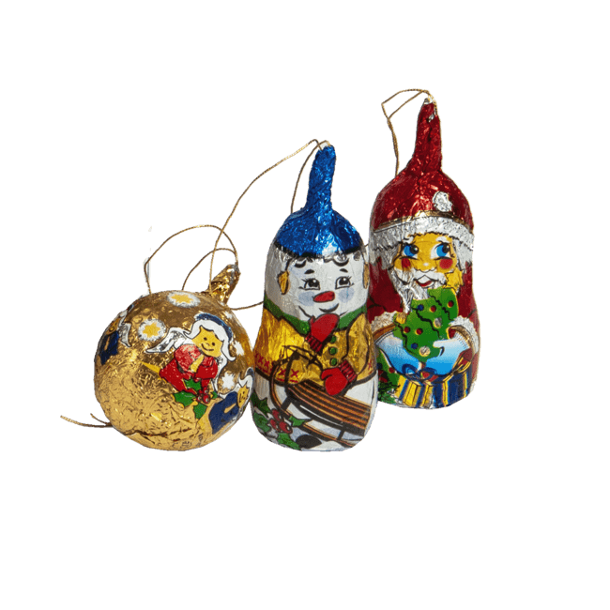 |  |  |  |  |  |  |  |  |  |  |  | 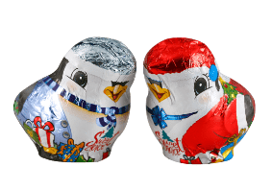
JM | NETO TEŽINA | KGN | ROK TRAJANJA | kom. | 150 gr | 0.150 | 630 | kom. | 15 gr | 0.015 gr | 630 | kom. | 15 gr | 0.015 | 630 | kom. | 15g | 0.015 | 630 | kom. | 15 gr | 0.015 | 630 | kom. | 20 gr | 0.020 | 630
JM/KP | JM/TP | TP/PAL | JM/PAL | / | 28 | 40 | 1,120 | 30 | 540 | 25 | 13,500 | / | 280 | 72 | 20,160 | 30 | 540 | 25 | 13,500 | / | 280 | 72 | 20,160 | 30 | 360 | 20 | 7,200
VP CENA |  | TP - Kolicina | Total Kolicina |  |  |  | 0 |  |  |  |  |  |  |  | 0 |  |  |  |  |  |  |  | 0 |  |  |  | 0
KATEGORIJA ARTIKLA
ŠIFRA |  | BAR KOD |  | R0495-40 | 59088097 |  |  | R0495-200 | 59088097 |  |  | R0710-24 | 8606010028601 |  |  | R0710-48 | 8606010028601 |  |  | R0764-24 | 8606010029196 |  |  | R0764-48 | 8606010029196
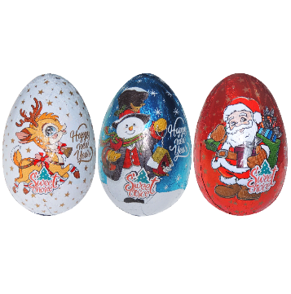
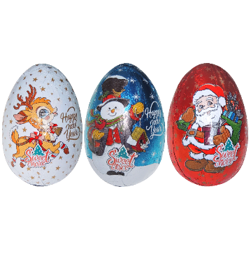
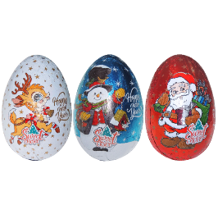

NAZIV ARTIKLA |  |  |  | NG Jaje 20g mix |  |  |  | NG Jaje 20g |  |  |  | NG JAJE 80g- mlečna čokolada |  |  |  | NG JAJE 80g- mlečna čokolada |  |  |  | NG Jaje 80g sa igračkom- mlečna čokolada |  |  |  | NG Jaje 80g sa igračkom- mlečna čokolada
VRSTA PROIZVODA |  |  |  | Figura |  |  |  | Figura |  |  |  | Figura |  |  |  | Figura |  |  |  | Figura |  |  |  | Figura
BREND I SLIKA ARTIKLA . |  |  |  | 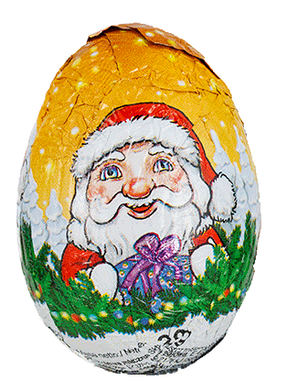 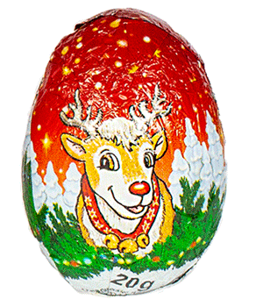 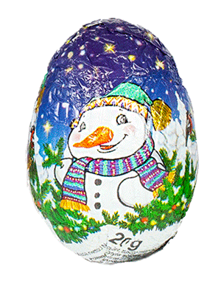 |  |  |  |  |  |  |  |  |  |  |  |  |  |  |  |  |  |  |  | 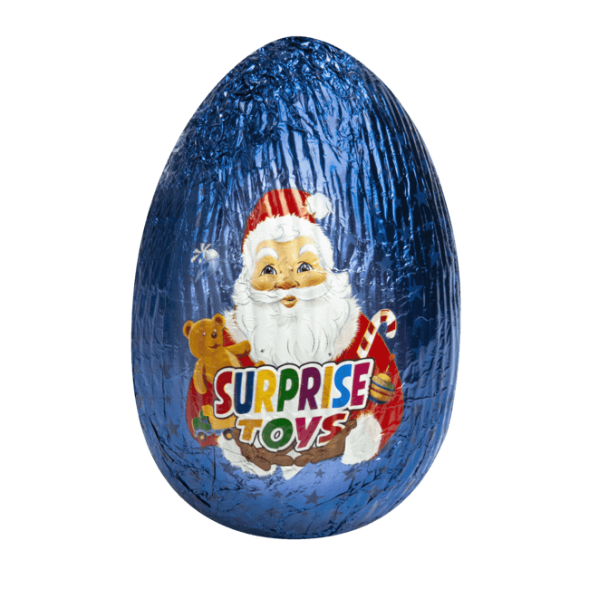 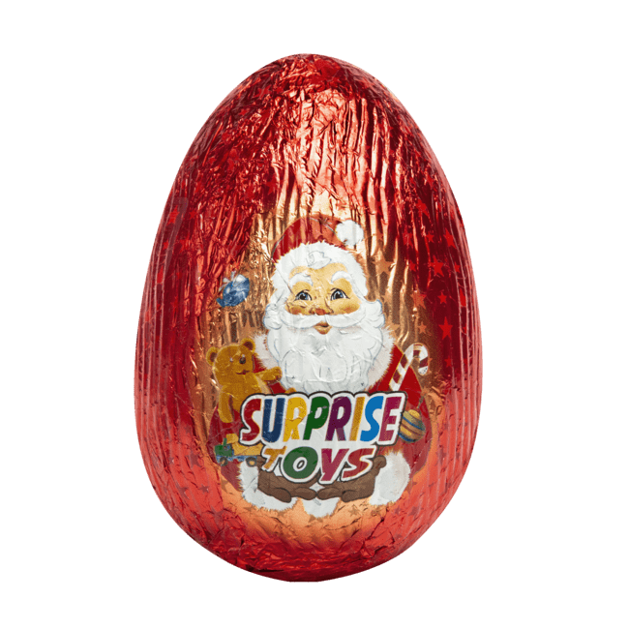
JM | NETO TEŽINA | KGN | ROK TRAJANJA | kom. | 20 gr | 0.020 | 630 | kom. | 20 gr | 0.020 | 630 | kom. | 80gr | 0.080 | 630 | kom. | 80gr | 0.080 | 630 | kom. | 80gr | 0.080 | 630 | kom. | 80gr | 0.080 | 630
JM/KP | JM/TP | TP/PAL | JM/PAL | 40 | 480 | 20 | 9,600 | / | 200 | 72 | 14,400 | / | 24 | 48 | 1,152 | / | 48 | 24 | 1,152 | / | 24 | 48 | 1,152 | / | 48 | 24 | 1,152
VP CENA |  | TP - Kolicina | Total Kolicina |  |  |  | 0 |  |  |  | 0 |  |  |  | 0
KATEGORIJA ARTIKLA
ŠIFRA |  | BAR KOD |  | R0066-35 | 8606012125575 |  |  | R0066-120 | 8606012125575 |  |  | R0765-35 | 8606111630444 |  |  | R0765-120 | 8606111630444 |  |  | R0289-30 | 5906868447399 |  |  | R0289-40 | 5906868447399
NAZIV ARTIKLA |  |  |  | Paketić 32g |  |  |  | Paketić 32g |  |  |  | NG paketić 32g- mlečna čokolada |  |  |  | NG paketić 32g- mlečna čokolada |  |  |  | Paketić 70g |  |  |  | Paketić 70g
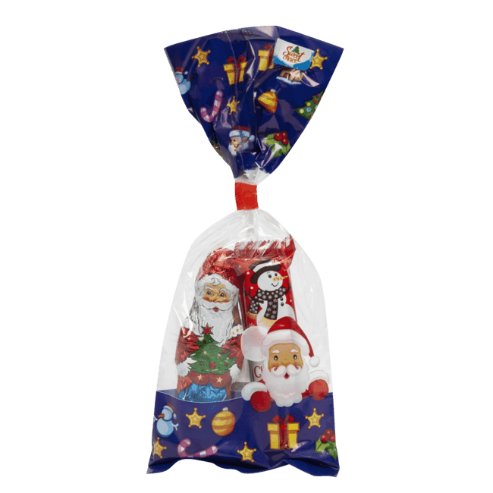
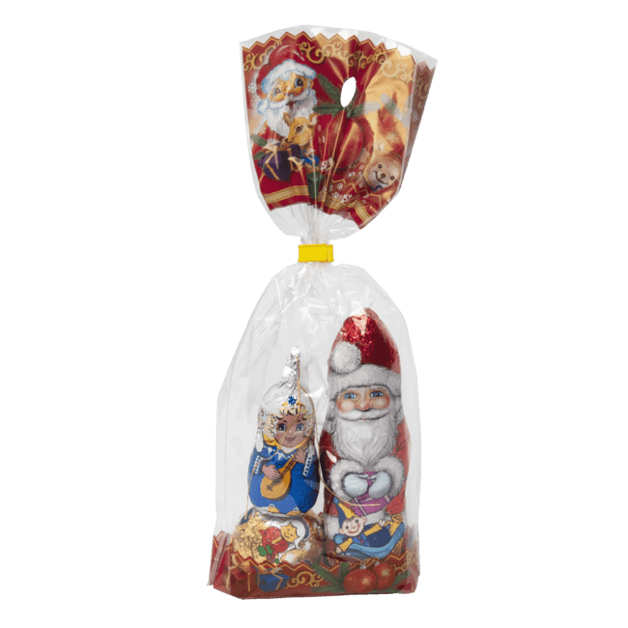
VRSTA PROIZVODA |  |  |  | Paketić |  |  |  | Paketić |  |  |  | Paketić |  |  |  | Paketić |  |  |  | Paketić |  |  |  | Paketić
BREND I SLIKA ARTIKLA . |  |  |  |  |  |  |  |  |  |  |  |  |  |  |  | 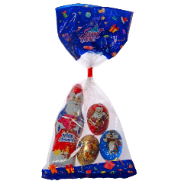 |  |  |  | 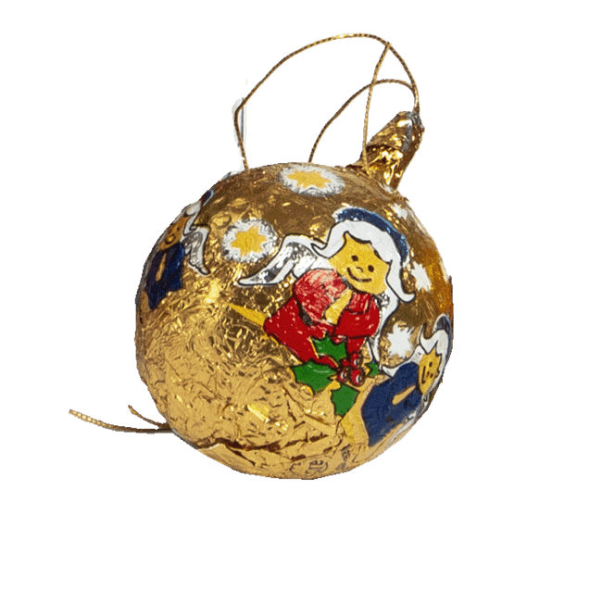
JM | NETO TEŽINA | KGN | ROK TRAJANJA | kom. | 32 gr | 0.032 | 630 | kom. | 32 gr | 0.032 | 630 | kom. | 32 gr | 0.032 | 630 | kom. | 32 gr | 0.032 | 630 | kom. | 70 gr | 0.070 | 630 | kom. | 70 gr | 0.070 | 630
JM/KP | JM/TP | TP/PAL | JM/PAL | / | 35 | 140 | 4,900 | / | 120 | 24 | 2,880 | / | 35 | 140 | 4,900 | / | 120 | 24 | 2,880 | / | 30 | 72 | 2,160 | / | 40 | 72 | 2,880
VP CENA |  | TP - Kolicina | Total Kolicina |  |  |  | 0 |  |  |  | 0 |  |  |  | 0 |  |  |  | 0 |  |  |  | 0 |  |  |  | 0
KATEGORIJA ARTIKLA
ŠIFRA |  | BAR KOD |  | R0289-60 | 5906868447399 |  |  | R0207-24 | 4008613005654 |  |  | R0627-26 | 5906868447702 |  |  | R0627-52 | 5906868447702 |  |  | R0201-24 | 5906868445920 |  |  | R0461-24 | 8606107809311
NAZIV ARTIKLA |  |  |  | Paketić 70g |  |  |  | NG Paketić 100g -mlečna čokolada (deda mraz) |  |  |  | Paketc 105g |  |  |  | Paketc 105g |  |  |  | NG Paketić 120g |  |  |  | NG Piramidica mini 28g mix
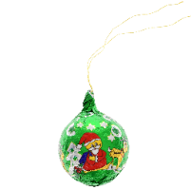
VRSTA PROIZVODA |  |  |  | Paketić |  |  |  | Paketić |  |  |  | Paketić |  |  |  | Paketić |  |  |  | Paketić |  |  |  | Piramidica
BREND I SLIKA ARTIKLA . |  |  |  |  |  |  |  | 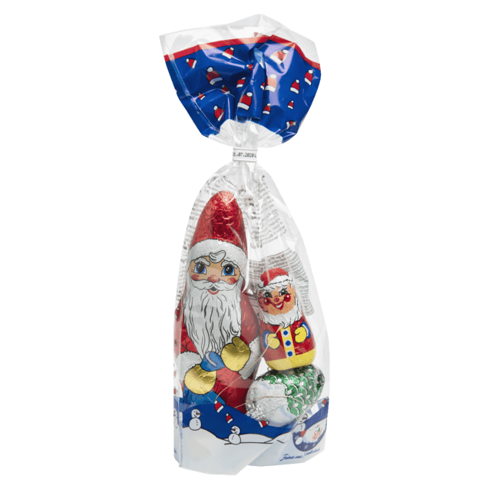 |  |  |  | 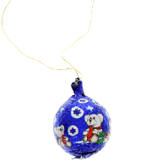 |  |  |  | 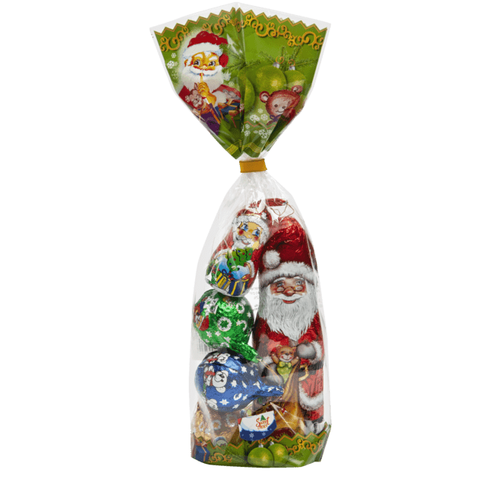 |  |  |  |  |  |  |  | 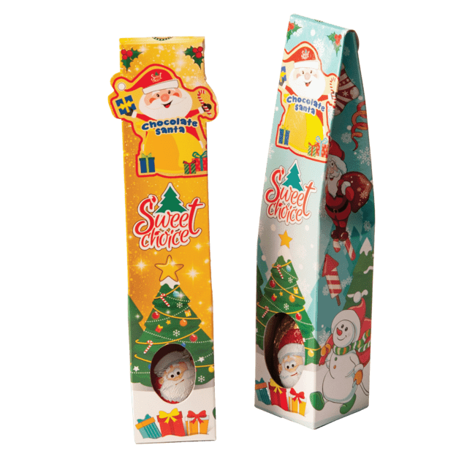
JM | NETO TEŽINA | KGN | ROK TRAJANJA | kom. | 70 gr | 0.070 | 630 | kom. | 100 gr | 0.100 | 630 | kom. | 105 gr | 0.105 | 630 | kom. | 105 gr | 0.105 | 630 | kom. | 120 gr | 0.120 | 630 | kom. | 28 gr | 0.028 | 630
JM/KP | JM/TP | TP/PAL | JM/PAL | / | 60 | 24 | 1,440 | / | 24 | 64 | 1,536 | / | 26 | 72 | 1,872 | / | 52 | 24 | 1,248 | / | 24 | 72 | 1,728 | / | 24 | 180 | 4,320
VP CENA |  | TP - Kolicina | Total Kolicina |  |  |  | 0 |  |  |  | 0 |  |  |  |  |  |  |  |  |  |  |  | 0 |  |  |  | 0
KATEGORIJA ARTIKLA
ŠIFRA |  | BAR KOD |  | R0461-54 | 8606107809311 |  |  | R0716-12 | 8606111630291 |  |  | R0716-30 | 8606111630291 |  |  | R0716-42 | 8606111630291 |  |  | R0716-60 | 8606111630291 |  |  | R0433-12 | 8606107809731
NAZIV ARTIKLA |  |  |  | NG Piramidica mini 28g mix |  |  |  | NG MINI Kućica 60g- mlečna čoko. |  |  |  | NG MINI Kućica 60g- mlečna čoko. |  |  |  | NG MINI Kućica 60g- mlečna čoko. |  |  |  | NG MINI Kućica 60g- mlečna čoko. |  |  |  | NG Kućica Mini 75g
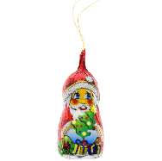

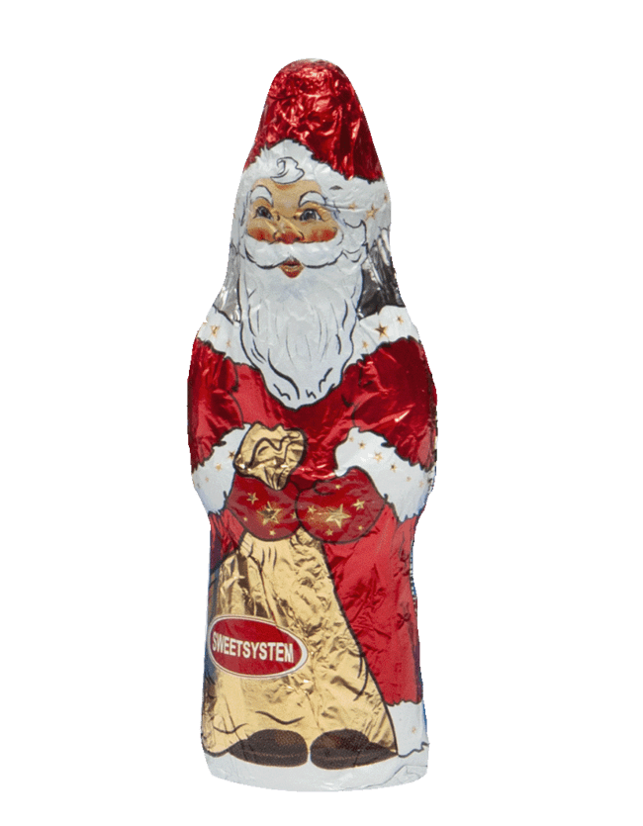
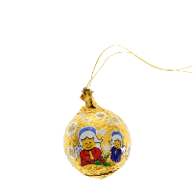
VRSTA PROIZVODA |  |  |  | Piramidica |  |  |  | Kućica |  |  |  | Kućica |  |  |  | Kućica |  |  |  | Kućica |  |  |  | Kućica
BREND I SLIKA ARTIKLA . |  |  |  | 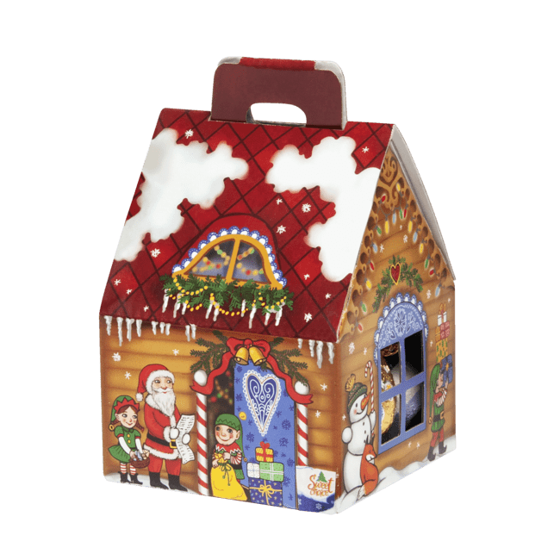
JM | NETO TEŽINA | KGN | ROK TRAJANJA | kom. | 28 gr | 0.028 | 630 | kom. | 60g | 0.060 | 630 | kom. | 60g | 0.060 | 630 | kom. | 60g | 0.060 | 630 | kom. | 60g | 0.060 | 630 | kom. | 75g | 0.075 | 630
JM/KP | JM/TP | TP/PAL | JM/PAL | / | 54 | 72 | 3,888 | / | 12 | 72 | 864 | / | 30 | 40 | 1,200 | / | 42 | 24 | 1,008 | / | 60 | 20 | 1,200 | / | 12 | 72 | 864
VP CENA |  | TP - Kolicina | Total Kolicina |  |  |  | 0 |  |  |  | 0 |  |  |  | 0 |  |  |  | 0 |  |  |  | 0 |  |  |  | 0
KATEGORIJA ARTIKLA
ŠIFRA |  | BAR KOD |  | R0433-42 | 8606107809731 |  |  | R0711-20 | 8606107809823 |  |  | R0711-28 | 8606107809823 |  |  | R0711-54 | 8606107809823 |  |  | R0708-15 | 8606111630215 |  |  | R0708-18 | 8606111630215
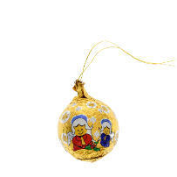
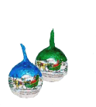
NAZIV ARTIKLA |  |  |  | NG Kućica Mini 75g |  |  |  | NG Piramida 60g- mlečna čoko |  |  |  | NG Piramida 60g- mlečna čoko |  |  |  | NG Piramida 60g- mlečna čoko |  |  |  | NG Paketić 75g- mlečna čokolada |  |  |  | NG Paketić 75g- mlečna čokolada
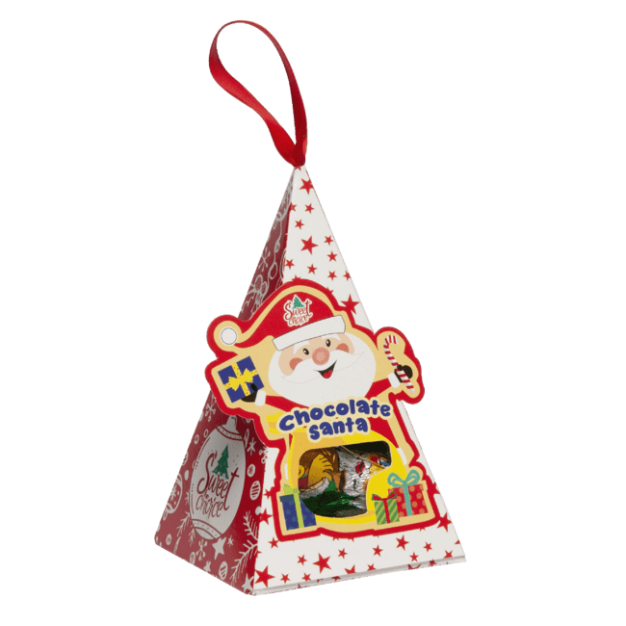
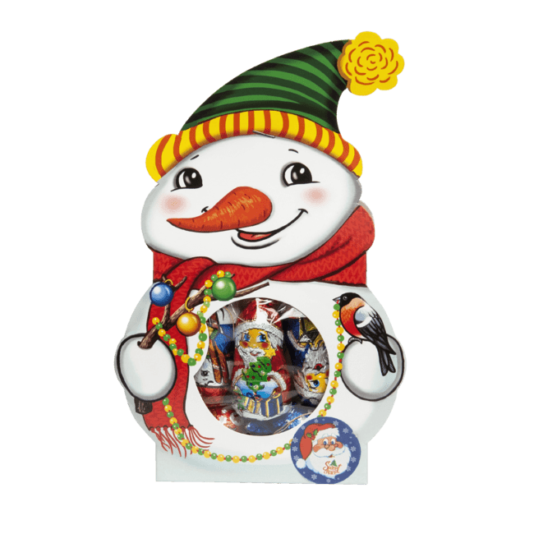
VRSTA PROIZVODA |  |  |  | Kućica |  |  |  | Piramida |  |  |  | Piramida |  |  |  | Piramida |  |  |  | Paketić |  |  |  | Paketić
BREND I SLIKA ARTIKLA . |  |  |  |  |  |  |  | 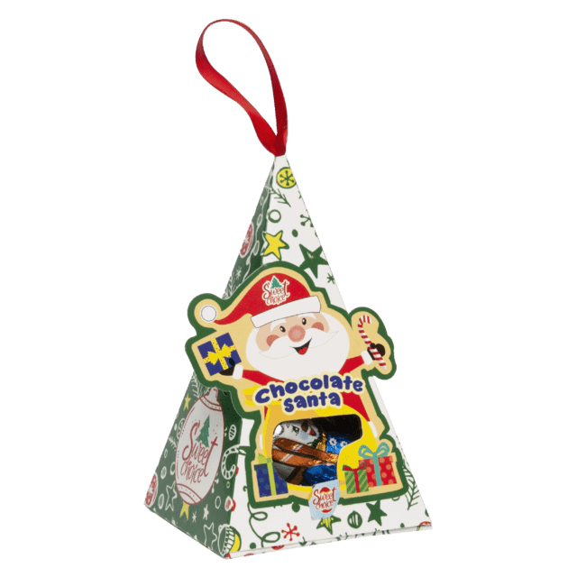 |  |  |  |  |  |  |  |  |  |  |  | 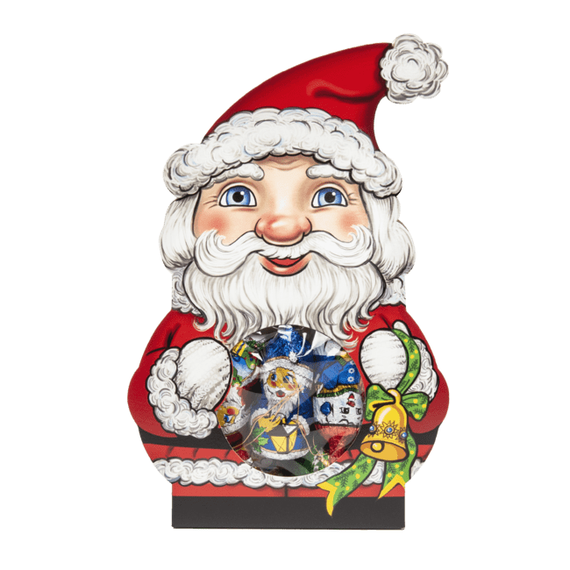 |  |  |  | 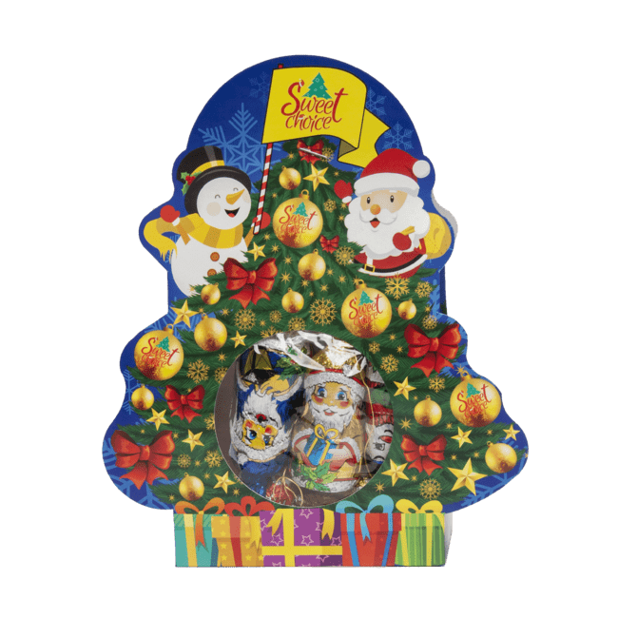 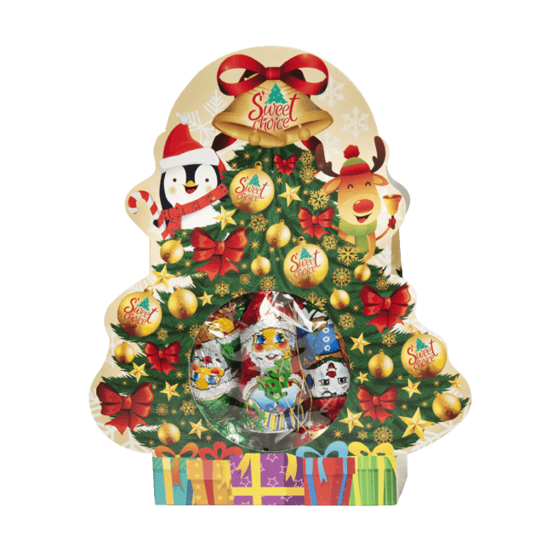
JM | NETO TEŽINA | KGN | ROK TRAJANJA | kom. | 75 gr | 0.075 | 630 | kom. | 60 gr | 0.060 | 630 | kom. | 60 gr | 0.060 | 630 | kom. | 60 gr | 0.060 | 630 | kom. | 75 gr | 0.075 | 630 | kom. | 75 gr | 0.075 | 630
JM/KP | JM/TP | TP/PAL | JM/PAL | / | 42 | 24 | 1,008 | / | 20 | 72 | 1,440 | / | 28 | 72 | 2,016 | / | 54 | 24 | 1,296 | / | 15 | 72 | 1,080 | / | 18 | 72 | 1,296
VP CENA |  | TP - Kolicina | Total Kolicina |  |  |  | 0 |  |  |  | 0 |  |  |  | 0 |  |  |  | 0 |  |  |  | 0 |  |  |  | 0
KATEGORIJA ARTIKLA
ŠIFRA |  | BAR KOD |  | R0708-30 | 8606111630215 |  |  | R0708-40 | 8606111630215 |  |  | R0714-21 | 8606111630253 |  |  | R0714-40 | 8606111630253 |  |  | R0713-25 | 8606107809397 |  |  | R0713-50 | 8606107809397
NAZIV ARTIKLA |  |  |  | NG Paketić 75g- mlečna čokolada |  |  |  | NG Paketić 75g- mlečna čokolada |  |  |  | NG Ukrasna kutija 75g- mlečna čoko. |  |  |  | NG Ukrasna kutija 75g- mlečna čoko. |  |  |  | NG Mreža 43g - "NOVČIĆI MIX" Mlečna čokolada |  |  |  | NG Mreža 43g - "NOVČIĆI MIX" Mlečna čokolada
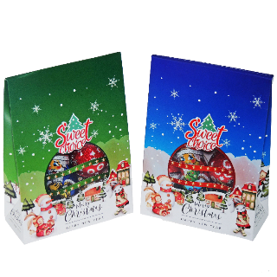
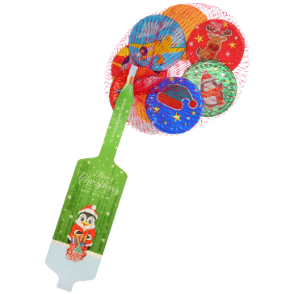
VRSTA PROIZVODA |  |  |  | Paketić |  |  |  | Paketić |  |  |  | Kutija |  |  |  | Kutija |  |  |  | Mreža |  |  |  | Mreža
BREND I SLIKA ARTIKLA .
JM | NETO TEŽINA | KGN | ROK TRAJANJA | kom. | 75 gr | 0.075 | 630 | kom. | 75 gr | 0.075 | 630 | kom. | 75 gr | 0.075 | 630 | kom. | 75 gr | 0.075 | 630 | kom. | 43 gr | 0.043 | 630 | kom. | 43 gr | 0.043 | 630
JM/KP | JM/TP | TP/PAL | JM/PAL | / | 30 | 40 | 1,200 | / | 40 | 24 | 960 | / | 21 | 72 | 1,512 | / | 40 | 24 | 960 | / | 25 | 288 | 7,200 | / | 50 | 140 | 7,000
VP CENA |  | TP - Kolicina | Total Kolicina |  |  |  | 0 |  |  |  | 0
KATEGORIJA ARTIKLA
ŠIFRA |  | BAR KOD |  | R0620-25 | 8606107809397 |  |  | R0620-50 | 8606107809397 |  |  | R0767-50 | 8606111630468 |  |  | R0426-25 | 8606010026096 |  |  | R0426-30 | 8606010026096 |  |  | R0426-50 | 8606010026096

NAZIV ARTIKLA |  |  |  | Mrežica 45g "NG Novčići"- mlečna čokolada |  |  |  | Mrežica 45g "NG Novčići"- mlečna čokolada |  |  |  | NG Mreža 50g - "Čokoladica 5g x 10 kom" mlečna čokolada |  |  |  | NG Mreža 60g (jaje 6g x 10 kom) |  |  |  | NG Mreža 60g (jaje 6g x 10 kom) |  |  |  | NG Mreža 60g (jaje 6g x 10 kom)

VRSTA PROIZVODA |  |  |  | Mreža |  |  |  | Mreža |  |  |  | Mreža |  |  |  | Mreža |  |  |  | Mreža |  |  |  | Mreža
BREND I SLIKA ARTIKLA . |  |  |  |  |  |  |  |  |  |  |  |  |  |  |  | 
JM | NETO TEŽINA | KGN | ROK TRAJANJA | kom. | 45 gr | 0.045 | 630 | kom. | 45 gr | 0.045 | 630 | kom. | 50g | 0.050 | 630 | kom. | 60 gr | 0.060 | 630 | kom. | 60 gr | 0.060 | 630 | kom. | 60 gr | 0.060 | 630
JM/KP | JM/TP | TP/PAL | JM/PAL | / | 25 | 288 | 7,200 | / | 50 | 140 | 7,000 | / | 50 | 88 | 4,400 | / | 25 | 140 | 3,500 | / | 30 | 140 | 4,200 | / | 50 | 88 | 4,400
VP CENA |  | TP - Kolicina | Total Kolicina |  |  |  |  |  |  |  |  |  |  |  |  |  |  |  | 0 |  |  |  | 0 |  |  |  | 0
KATEGORIJA ARTIKLA
ŠIFRA |  | BAR KOD |  | R0426-60 | 8606010026096 |  |  | R0762-30 | 8606111630420 |  |  | R0762-50 | 8606111630420 |  |  | R0621-25 | 8606107809403 |  |  | R0621-50 | 8606107809403 |  |  | R0621-60 | 8606107809403
NAZIV ARTIKLA |  |  |  | NG Mreža 60g (jaje 6g x 10 kom) |  |  |  | NG Mreža 60g - "Jaje 6g x 10 kom" - mlečna čokolada |  |  |  | NG Mreža 60g - "Jaje 6g x 10 kom" - mlečna čokolada |  |  |  | NG Mrežica 60g (figura 10g x 6kom) |  |  |  | NG Mrežica 60g (figura 10g x 6kom) |  |  |  | NG Mrežica 60g (figura 10g x 6kom)

VRSTA PROIZVODA |  |  |  | Mreža |  |  |  | Mreža |  |  |  | Mreža |  |  |  | Mreža |  |  |  | Mreža |  |  |  | Mreža
BREND I SLIKA ARTIKLA . |  |  |  |  |  |  |  |  |  |  |  |  |  |  |  |     |  |  |  |      |  |  |  | 
JM | NETO TEŽINA | KGN | ROK TRAJANJA | kom. | 60 gr | 0.060 | 630 | kom. | 60 gr | 0.060 | 630 | kom. | 60 gr | 0.060 | 630 | kom. | 60 gr | 0.060 | 630 | kom. | 60 gr | 0.060 | 630 | kom. | 60 gr | 0.060 | 630
JM/KP | JM/TP | TP/PAL | JM/PAL | / | 60 | 72 | 4,320 | / | 30 | 140 | 4,200 | / | 50 | 88 | 4,400 | / | 25 | 140 | 3,500 | / | 50 | 88 | 4,400 | / | 60 | 72 | 4,320
VP CENA |  | TP - Kolicina | Total Kolicina |  |  |  | 0 |  |  |  | 0 |  |  |  | 0
KATEGORIJA ARTIKLA
ŠIFRA |  | BAR KOD |  | R0763-25 | 8606111630437 |  |  | R0763-50 | 8606111630437 |  |  | R0709-25 | 8606111630109 |  |  | R0709-50 | 8606111630109 |  |  | R0715-25 | 8606111630277 |  |  | R0715-50 | 8606111630277
NAZIV ARTIKLA |  |  |  | NG Mreža 60g - "FIGURA 10g x 6 kom" mlečna čokolada |  |  |  | NG Mreža 60g - "FIGURA 10g x 6 kom" mlečna čokolada |  |  |  | NG Mreža 60g - "LOPTA 15g x 4 kom" za kićenje jelke Mlečna čok. |  |  |  | NG Mreža 60g - "LOPTA 15g x 4 kom" za kićenje jelke Mlečna čok. |  |  |  | NG Mreža 60g - "UKRASI MIX 15g x 4 kom" Mlečna čok. |  |  |  | NG Mreža 60g - "UKRASI MIX 15g x 4 kom" Mlečna čok.

VRSTA PROIZVODA |  |  |  | Mreža |  |  |  | Mreža |  |  |  | Mreža |  |  |  | Mreža
BREND I SLIKA ARTIKLA . |  |  |  |     |  |  |  |  |  |  |  |  |  |  |  |  |  |  |  |  |  |  |  | 
JM | NETO TEŽINA | KGN | ROK TRAJANJA | kom. | 60 gr | 0.060 | 630 | kom. | 60 gr | 0.060 | 630 | kom. | 60 gr | 0.060 gr | 630 | kom. | 60 gr | 0.060 gr | 630 | kom. | 60 gr | 0.060 gr | 630 | kom. | 60 gr | 0.060 gr | 630
JM/KP | JM/TP | TP/PAL | JM/PAL | / | 25 | 140 | 3,500 | / | 50 | 88 | 4,400 | / | 25 | 126 | 3,150 | / | 50 | 72 | 3,600 | / | 25 | 126 | 3,150 | / | 50 | 72 | 3,600
VP CENA |  | TP - Kolicina | Total Kolicina
KATEGORIJA ARTIKLA
ŠIFRA |  | BAR KOD |  | R0619-25 | 8606107809380 |  |  | R0619-50 | 8606107809380 |  |  | R0766-25 | 8606111630451 |  |  | R0766-50 | 8606111630451 |  |  | R0717-50 | 8606111630345 |  |  | R0718-40 | 8606111630352
NAZIV ARTIKLA |  |  |  | NG Mreža 60g - "MEDA MIX" |  |  |  | NG Mreža 60g - "MEDA MIX" |  |  |  | NG Mreža 60g - "MEDA MIX"- mlečna čokolada |  |  |  | NG Mreža 60g - "MEDA MIX"- mlečna čokolada |  |  |  | NG Mreža 70g -"MIX NG figure" - mlečna čokolada |  |  |  | NG Mreža 80g - "JAJE 20g x 4 kom"



VRSTA PROIZVODA |  |  |  | Mreža |  |  |  | Mreža |  |  |  | Mreža |  |  |  | Mreža |  |  |  | Mreža
BREND I SLIKA ARTIKLA . |  |  |  |  |  |  |  |  |  |  |  |  |  |  |  | 
JM | NETO TEŽINA | KGN | ROK TRAJANJA | kom. | 60 gr | 0.060 gr | 630 | kom. | 60 gr | 0.060 gr | 630 |   kom. | 60 gr | 0.060 gr | 630 | kom. | 60 gr | 0.060 gr | 630 | kom. | 70 gr | 0.070 gr | 630 | kom. | 80 gr | 0.080 gr | 630
JM/KP | JM/TP | TP/PAL | JM/PAL | / | 25 | 140 | 3,500 | / | 50 | 72 | 3,600 | / | 25 | 140 | 3,500 | / | 50 | 72 | 3,600 | / | 50 | 140 | 7,000 | / | 40 | 72 | 2,880
VP CENA |  | TP - Kolicina | Total Kolicina
KATEGORIJA ARTIKLA
ŠIFRA |  | BAR KOD |  | R0770-24 | 8606111630482 |  |  | R0743-6 | 5905194002272 |  |  | R0743-15 | 5905194002272 |  |  | R0740-6 | 5904637006037 |  |  | R0740-34 | 5904637006037 |  |  | R0779-10 | 8606111630512
NAZIV ARTIKLA |  |  |  | NG Bombonjera 90g |  |  |  | NG Čokoladni Fenjer - 100g |  |  |  | NG Čokoladni Fenjer - 100g |  |  |  | Bombonjera Premium "Cherry" - 145g |  |  |  | Bombonjera Premium "Cherry" - 145g |  |  |  | NG slatka kućica 140g- mlečna čoko.
VRSTA PROIZVODA |  |  |  | Bombonjera |  |  |  | Fenjer |  |  |  | Fenjer |  |  |  | Bombonjera |  |  |  | Bombonjera |  |  |  | Kućica
 BREND I SLIKA ARTIKLA . |  |  |  |   |  |  |  |  |  |  |  |  |  |  |  |  |  |  |  |  |  |  |  |  
JM | NETO TEŽINA | KGN | ROK TRAJANJA | kom. | 90 gr | 0.090 | 630 | kom. | 100 gr | 0.100 | 630 | kom. | 100 gr | 0.100 | 630 | kom. | 145 gr | 0.145 | 630 | kom. | 145 gr | 0.145 | 630 | kom. | 140gr | 0.140 | 630
JM/KP | JM/TP | TP/PAL | JM/PAL | / | 24 | 72 | 1,728 | / | 6 | 72 | 432 | / | 15 | 24 | 360 | / | 6 | 112 | 672 | / | 34 | 24 | 816 | / | 10 | 40 | 400
VP CENA |  | TP - Kolicina | Total Kolicina
KATEGORIJA ARTIKLA
ŠIFRA |  | BAR KOD |  | R0779-18 | 8606111630512 |  |  | R0286-10 | 5906868447412 |  |  | R0712-10 | 8606111630154 |  |  | R0712-18 | 8606111630154 |  |  | R0074-20 | 8606012122314 |  |  | R0785-5 | 8606111630536
NAZIV ARTIKLA |  |  |  | NG slatka kućica 140g- mlečna čoko. |  |  |  | NG Slatka Kuća 155g |  |  |  | NG slatka kućica 155g- mlečna čoko. |  |  |  | NG slatka kućica 155g- mlečna čoko. |  |  |  | NG Salon bombone mix 250g za kićenje jelke |  |  |  | NG Paketić Grande 405g
VRSTA PROIZVODA |  |  |  | Kućica |  |  |  | Kućica |  |  |  | Kućica |  |  |  | Kućica |  |  |  | Bombone |  |  |  | Paketić
BREND I SLIKA ARTIKLA . |  |  |  |    |  |  |  |  |  |  |  |  |  |  |  |  |  |  |  |   |  |  |  | 
JM | NETO TEŽINA | KGN | ROK TRAJANJA | kom. | 140gr | 0.140 | 630 | kom. | 155 gr | 0.155 | 630 | kom. | 155 gr | 0.155 | 630 | kom. | 155 gr | 0.155 | 630 | kom. | 250 gr | 0.250 | 630 | kom. | 405 gr | 0.405 | 630
JM/KP | JM/TP | TP/PAL | JM/PAL | / | 18 | 24 | 432 | / | 10 | 40 | 400 | / | 10 | 40 | 400 | / | 18 | 24 | 432 | / | 20 | 72 | 1,440 | / | 5 | 24 | 120
VP CENA |  | TP - Kolicina | Total Kolicina |  |  |  |  |  |  |  | 0 |  |  |  |  |  |  |  |  |  |  |  | 0


KATEGORIJA ARTIKLA
ŠIFRA |  | BAR KOD |  | R0642-2 | 8606111630017 |  |  | R0746-2 | 8606111630116 |  |  | R0282 | 5902768021288 |  |  | R0451-20 | 86037488 |  |  | R0452-20 | 86037471 |  |  | R0684-30 | 8606111630161
NAZIV ARTIKLA |  |  |  | SET KORPA PREMIUM |  |  |  | SET KORPA LUX |  |  |  | Slatka vuna |  |  |  | Yeet CHOCO - 30g |  |  |  | Yeet CHERRY - 30g |  |  |  | Mreža 65g - "Mini break"



VRSTA PROIZVODA |  |  |  | Korpa |  |  |  | Korpa |  |  |  | Slatka vuna |  |  |  | Figura |  |  |  | Figura |  |  |  | Mreža
BREND I SLIKA ARTIKLA . |  |  |  |  |  |  |  | 
JM | NETO TEŽINA | KGN | ROK TRAJANJA | kom. | 1.385 | 2.307 | 630 | kom. | 1965 gr | 1.965 | 630 | kom. | 20gr | 0.020 | 630 | kom. | 30 gr | 0.030 | 630 | kom. | 30 gr | 0.030 | 630 | kom. | 65g | 0.065 | 630
JM/KP | JM/TP | TP/PAL | JM/PAL | / | 2 | 20 | 40 | / | 2 | 20 | 40 | 12 | 432 | 6 | 2,592 | / | 20 | 210 | 4,200 | / | 20 | 210 | 4,200 | / | 30 | 140 | 4,200
VP CENA |  | TP - Kolicina | Total Kolicina


KATEGORIJA ARTIKLA
ŠIFRA |  | BAR KOD |  | R0413 | 8606107809724 |  |  | R0425-170 | 8606010026065 |  |  | R0770-12 | 8606111630482 |  |  | R0757-15 | 8606012121058 |  |  | R0769-16 | 8606111630475 |  |  | R0791-50 | 8606111630376
NAZIV ARTIKLA |  |  |  | Italijanske praline Mix RF - 400g |  |  |  | NG Jaje 6g |  |  |  | NG Bombonjera 90g |  |  |  | Deda Mraz 40g |  |  |  | Bombonjera 120g |  |  |  | NG Mreža 45g "Mini lopta"- mlečna čokolada

VRSTA PROIZVODA |  |  |  | Praline |  |  |  | Figura |  |  |  | Bombonjera |  |  |  | Figura |  |  |  | Bombonjera |  |  |  | Mreža
BREND I SLIKA ARTIKLA . |  |  |  |  |  |  |  |  |  |  |  |  |  |  |  |    |  |  |  |  |  |  |  | 
JM | NETO TEŽINA | KGN | ROK TRAJANJA | kom. | 400gr | 0.400 | 630 | kom. | 6gr | 0.006 |  | kom. | 90 gr | 0.090 | 630 | kom. | 40 gr | 0.040 | 630 | kom. | 120 gr | 0.120 | 630 | kom. | 45 gr | 0.045
JM/KP | JM/TP | TP/PAL | JM/PAL | / | 6 | 72 | 432 | 170 | 2040 | 20 |  | / | 12 | 96 | 1,152 | 15 | 180 | 25 | 4,500 |  | 16 | 72 |  |  | 50 | 88
VP CENA |  | TP - Kolicina | Total Kolicina

KATEGORIJA ARTIKLA
ŠIFRA |  | BAR KOD |  | R0758-90 | / |  |  | R0758-170 | / |  |  | R0710-12 | 8606010028601 |  |  | R0794-20 | 8606111630543 |  |  | R0767-25 | 8606111630468 |  |  | R0791-25 | 8606111630376
NAZIV ARTIKLA |  |  |  | NG Jaje 6g- mlečna čokolada |  |  |  | NG Jaje 6g- mlečna čokolada |  |  |  | NG JAJE 80g- mlečna čokolada |  |  |  | NG Salon bombone mix 200g za kićenje jelke |  |  |  | NG Mreža 50g - "Čokoladica 5g x 10 kom" mlečna čokolada |  |  |  | NG Mreža 45g "Mini lopta"- mlečna čokolada


VRSTA PROIZVODA |  |  |  | Figura |  |  |  | Figura |  |  |  | Figura |  |  |  | Bombone |  |  |  | Mreža |  |  |  | Mreža
BREND I SLIKA ARTIKLA .
JM | NETO TEŽINA | KGN | ROK TRAJANJA | kom. | 6gr | 0.060 |  | kom. | 6gr | 0.060 |  | kom. | 80gr | 0.080 | 630 | kom. | 200 gr | 0.200 | 630 | kom. | 50g | 0.050 | 630 | kom. | 45 gr | 0.045
JM/KP | JM/TP | TP/PAL | JM/PAL | 90 | 1620 | 25 |  | 170 | 2040 | 20 |  | / | 12 | 72 | 864 | / | 20 | 72 | 1,440 | / | 25 | 135 | 3,375 | / | 25 | 135
VP CENA |  | TP - Kolicina | Total Kolicina | 11.70 |  |  |  | 11.70 |  |  |  |  |  |  | 0 |  |  |  | 0

KATEGORIJA ARTIKLA
ŠIFRA |  | BAR KOD |  | R0764-12 | 8606010029196 |  |  | R0794-10 | 8606111630543 |  |  | R0785-10 | 8606111630536 |  |  | R0731-28 | 5906868440550
NAZIV ARTIKLA |  |  |  | NG Jaje 80g sa igračkom- mlečna čokolada |  |  |  | NG Salon bombone mix 200g za kićenje jelke |  |  |  | NG Paketić Grande 405g |  |  |  | Deda Mraz 40g Mlečna čokolada
VRSTA PROIZVODA |  |  |  | Figura |  |  |  | Bombone |  |  |  | Paketić |  |  |  | Figura
BREND I SLIKA ARTIKLA .
JM | NETO TEŽINA | KGN | ROK TRAJANJA | kom. | 80gr | 0.080 | 630 | kom. | 200 gr | 0.200 | 630 | kom. | 405 gr | 0.405 | 630 | kom. | 40 gr | 0.040 | 630
JM/KP | JM/TP | TP/PAL | JM/PAL | / | 12 | 72 | 864 | / | 10 |  | 0 | / | 10 | 12 | 120 | / | 28 | 144 | 4,032
VP CENA |  | TP - Kolicina | Total Kolicina |  |  |  |  |  |  |  | 0

 | kom

